서약서
내용 확인 후, [서약인 서명]란 기입 부탁드립니다.

 | 입/퇴실 동의서 겸 비밀유지 서약서
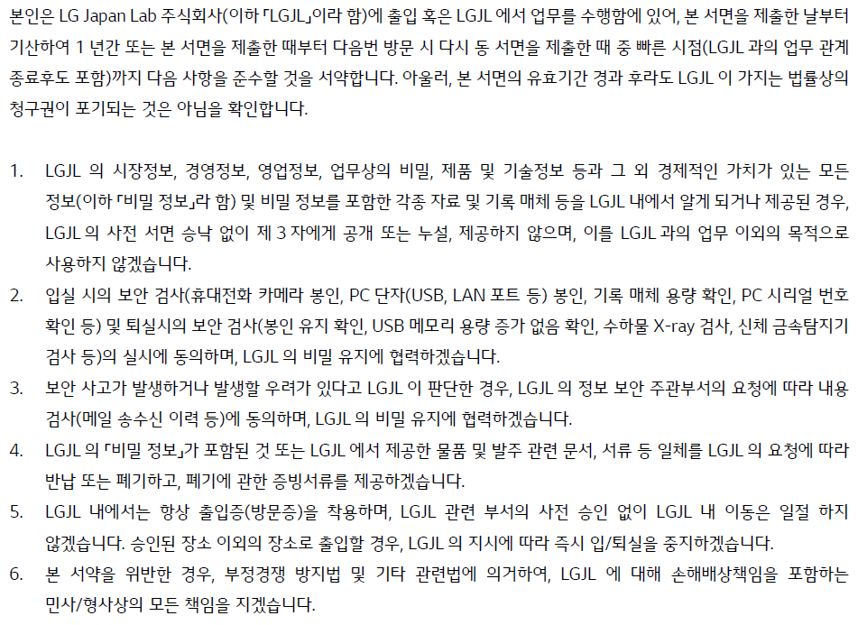

 |  | 날짜 | 2023-08-10
 |  | 서약인 서명

